상품제안서
고탄성 마스크 스트랩(마스크목걸이) | 상품코드: F19582

 |  |  |  |  |  |  | 02-412-0044 | www.easy1.co.kr
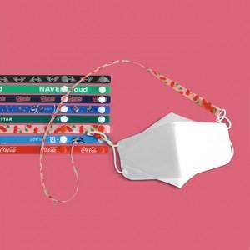 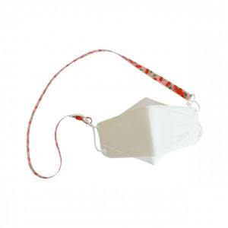

【상세/제작정보】 | 투명 고탄성원단에 고퀄리티 풀컬러 인쇄! 국내제작 스트랩

【인쇄/포장옵션】 | 풀칼라 / OPP(비닐)

【공급단가】 | 수량 | 100~ | 500~ | 1,000~ | 5,000~ | 10,000~
*VAT별도 | 단가 | 2,380원 | 1,980원 | 1,740원 | 1,530원 | 1,450원

【상품 URL】 | https://easy1.co.kr:443/src/goods_detail.php?gdno=19582

